Casos de Prueba
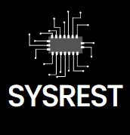 FORMATO DE DISEÑO Y EJECUCIÓN DE PRUEBAS
HISTORIA DE USUARIO | ID CASO DE PRUEBA | TITULO CASO DE PRUEBA | PRECONDICIONES | PASO A PASO | RESULTADO ESPERADO | EJECUCIÓN CICLO DE PRUEBAS 1 |  |  |  | EJECUCIÓN CICLO DE PRUEBAS 2 |  |  |  | EJECUCIÓN CICLO DE PRUEBAS 3 |  |  |  | EVIDENCIAS
 |  |  |  |  |  | ESTADO | ANALISTA | FECHA | OBSERVACIONES | ESTADO | QA | FECHA | OBSERVACIONES | ESTADO | QA | FECHA | OBSERVACIONES
Como usuario administrador, quiero gestionar clientes para agregar, editar o eliminar registros. | 01 | Validar la creación de un cliente nuevo en la tabla 'clientes'. | El sistema debe estar en funcionamiento y se requiere acceso al módulo de clientes. | 1. Ingresar al módulo de gestión de clientes. 2. Crear un nuevo cliente con todos los campos requeridos. 3. Guardar el registro. | El nuevo cliente debe aparecer en la tabla 'clientes' con los datos correctos. | PASÓ | Mateo Arias Cáceres | 2024-10-01 | El cliente se creó correctamente. |  |  |  |  |  |  |  |  | 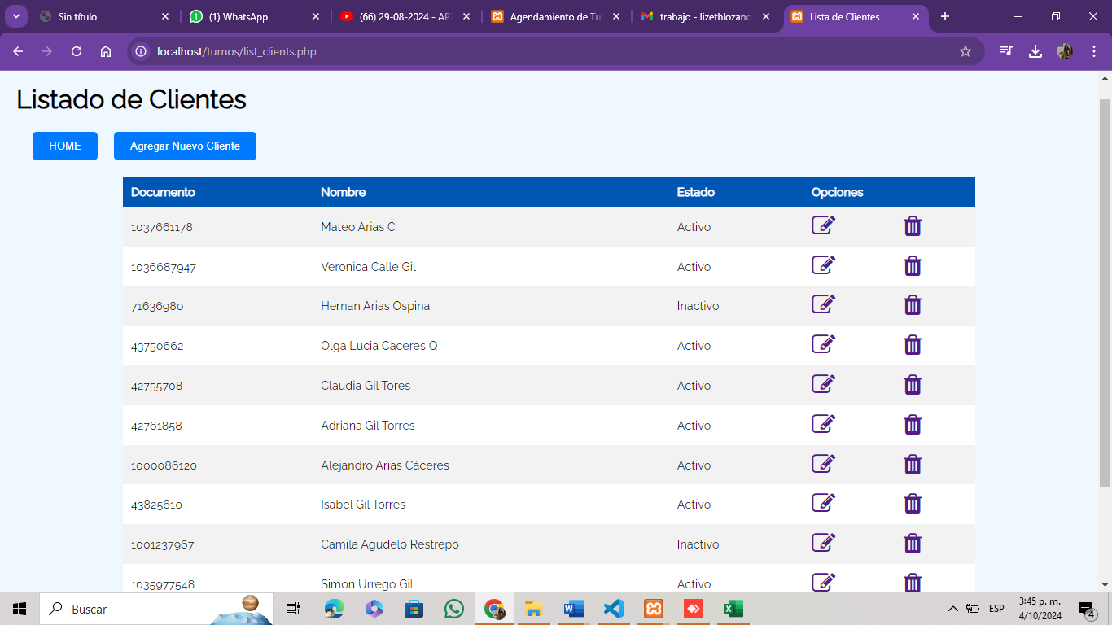
Como administrador, quiero gestionar los módulos del sistema para asignar turnos. | 02 | Verificar que los módulos estén activos al agendar un turno. | El sistema debe contar con módulos activos registrados en la base de datos. | 1. Acceder al módulo de gestión de turnos. 2. Verificar la disponibilidad de los módulos activos. 3. Asignar un turno a un módulo activo. | El turno debe asignarse a un módulo activo y registrado en la base de datos. | PASÓ | Mateo Arias Cáceres | 2024-10-01 | Los módulos activos fueron visibles y el turno se asignó.
Como cliente, quiero agendar un turno para un servicio específico en un módulo disponible. | 03 | Probar la asignación de turnos para servicios disponibles.. | El cliente debe estar registrado y tener un documento de identificación válido. | 1. Seleccionar el tipo de servicio. 2. Seleccionar el turno (General o Preferencial). 3. Guardar el turno agendado. | El turno debe aparecer en la tabla de turnos agendados con el cliente y servicio correctos. | PASÓ | Mateo Arias Cáceres | 2024-10-01 | El turno se agendó correctamente.
Como administrador, quiero gestionar los tipos de servicios para definir las áreas de atención. | 04 | Comprobar la correcta creación y modificación de tipos de servicios. | El administrador debe tener acceso a la gestión de tipos de servicios. | 1. Ingresar a la gestión de servicios. 2. Crear un nuevo tipo de servicio. 3. Guardar los cambios. | El tipo de servicio debe crearse y aparecer en la tabla 'tiposservicio'. | PASÓ | Sara Lizeth Lozano | 2024-10-01 | El servicio se creó sin problemas.
Como administrador, quiero gestionar los usuarios para asignar módulos y servicios. | 05 | Probar la creación de nuevos usuarios con acceso a módulos específicos. | Se debe tener acceso como administrador para crear usuarios. | 1. Ingresar a la gestión de usuarios. 2. Crear un usuario nuevo. 3. Asignar un módulo y servicio al usuario. 4. Guardar los cambios. | El nuevo usuario debe aparecer en la tabla 'usuarios' con las asignaciones correctas. | PASÓ | Sara Lizeth Lozano | 2024-10-01 | El usuario se creó correctamente y asignado al módulo.

